Ex1 Algorithmes
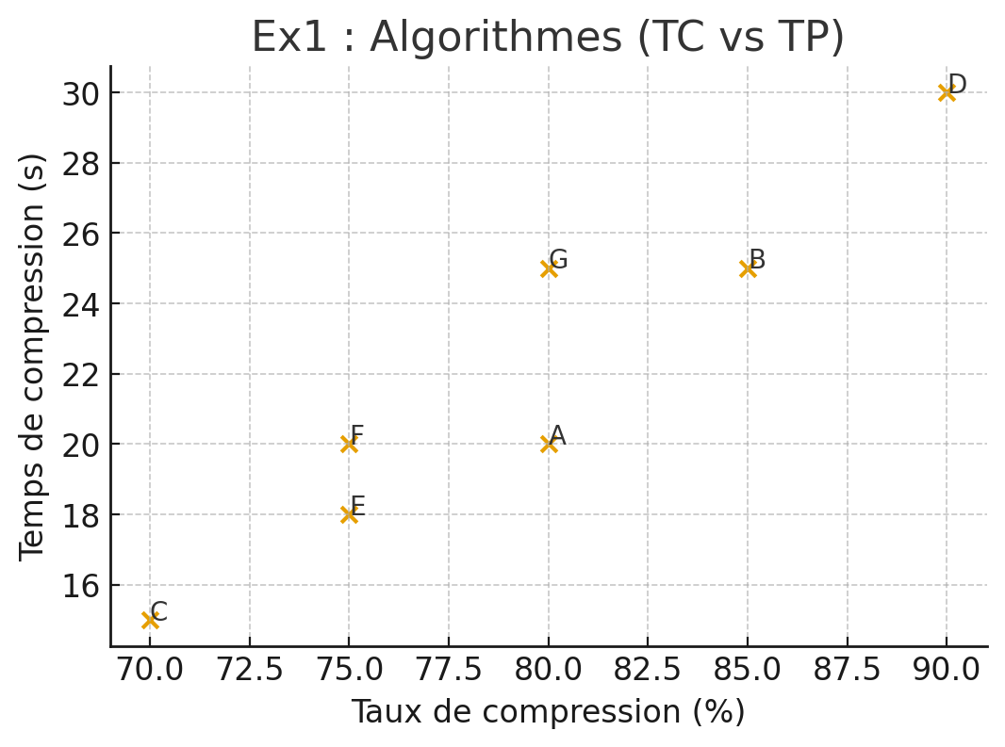
Algorithme | Taux compression | Temps compression (s) | Dominé | Pareto Front
A | 80% | 20 | FALSE | TRUE
B | 85% | 25 | FALSE | TRUE
C | 70% | 15 | FALSE | TRUE
D | 90% | 30 | FALSE | TRUE
E | 75% | 18 | FALSE | TRUE
F | 75% | 20 | TRUE | FALSE
G | 80% | 25 | TRUE | FALSE

Ex2 Plateformes
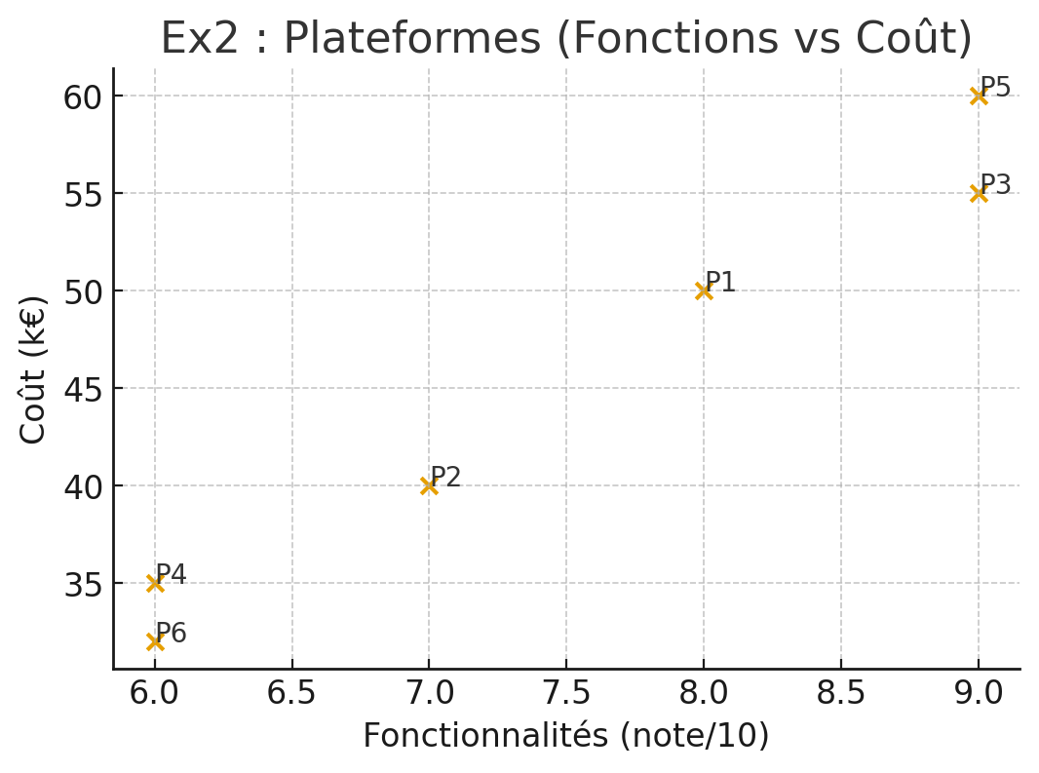
Plateforme | Fonctionnalités note | Coût k€ | Dominé | Pareto Front | Fonct Norm | Cout Norm | Score Agrégé
P1 | 8 | 50 | FALSE | TRUE | 0.66666666667 | 0.35714285714 | 0.54285714286
P2 | 7 | 40 | FALSE | TRUE | 0.33333333333 | 0.71428571429 | 0.48571428571
P3 | 9 | 55 | FALSE | TRUE | 1 | 0.17857142857 | 0.67142857143
P4 | 6 | 35 | TRUE | FALSE | 0 | 0.89285714286 | 0.35714285714
P5 | 9 | 60 | TRUE | FALSE | 1 | 0 | 0.6
P6 | 6 | 32 | FALSE | TRUE | 0 | 1 | 0.4

Ex3 Candidats
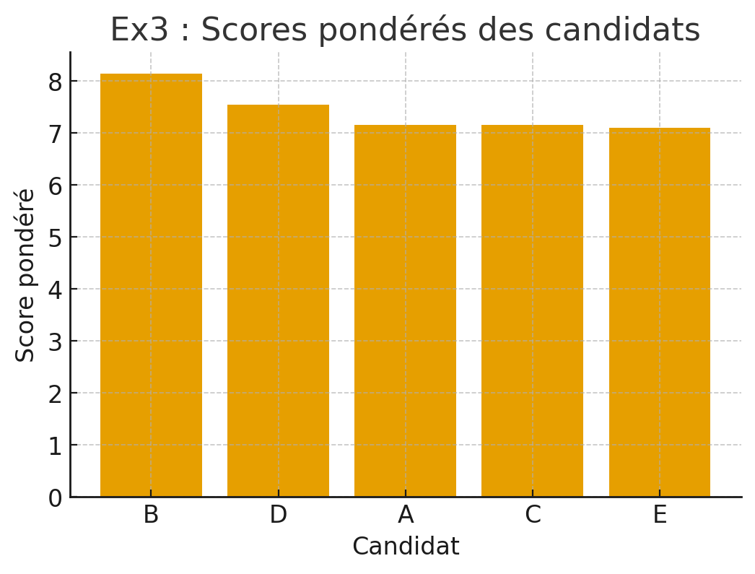
Candidat | Expérience Professionnelle | Compétences Techniques | Aptitudes Interpersonnelles | Note Pondéré | Points Expérience Pro | Points Compétences Techniques | Points Aptitudes Interpersonnelles | Points Surclassement
B | 9 | 8 | 7 | 8.2 | 1 | 4 | 3 | 12
D | 6 | 9 | 8 | 7.6 | 2 | 5 | 4 | 10
A | 8 | 7 | 6 | 7.2 | 3 | 2 | 2 | 8
E | 7 | 8 | 6 | 7.2 | 3 | 4 | 2 | 9
C | 7 | 6 | 9 | 7 | 5 | 1 | 5 | 9

Poids de préférence | 0.4 | 0.4 | 0.2

Ex Supplémentaire
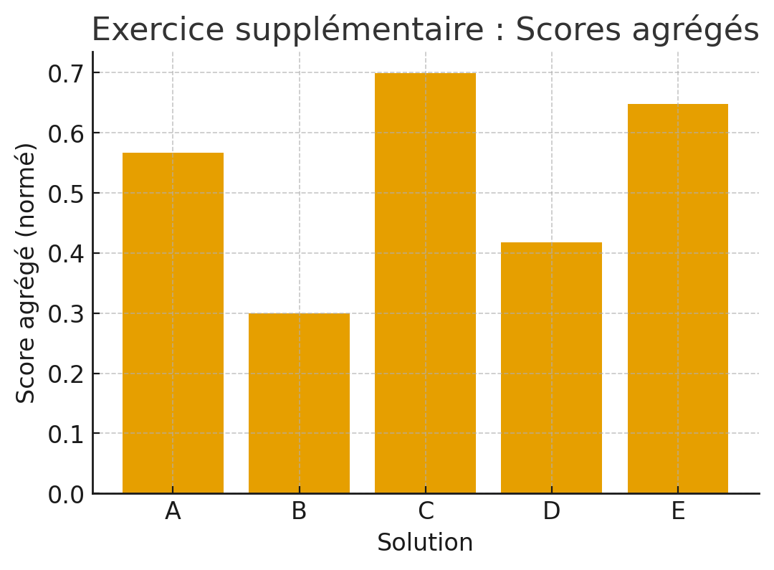
Solution | Consommation d'électricité (kWh) | Coûts de mise en oeuvre (€) | Durabilité environnementale (DE) | Rang CE | Rang CO | Rang DE | Dominé | Pareto Non Dominée | CE Norm | CO Norm | DE Norm | Score Agrégé
A | 100 | 5000 | 0.7 | 3 | 3 | 3 | FALSE | TRUE | 0.66666666667 | 0.5 | 0.5 | 0.28916666667
B | 120 | 4500 | 0.6 | 1 | 5 | 5 | FALSE | TRUE | 0 | 1 | 0 | 0
C | 90 | 5500 | 0.8 | 5 | 1 | 1 | FALSE | TRUE | 1 | 0 | 1 | 0.4
D | 110 | 4800 | 0.65 | 2 | 4 | 4 | FALSE | TRUE | 0.33333333333 | 0.7 | 0.25 | 0.14908333333
E | 95 | 5200 | 0.75 | 4 | 2 | 2 | FALSE | TRUE | 0.83333333333 | 0.3 | 0.75 | 0.35358333333

Poids de préférence | 0.4 | 0.3 | 0.3

